상품제안서
excase 지퍼형 프리미엄 드라이백 8리터생존수영가방 | 상품코드: F26547

 |  |  |  |  |  |  | 02-412-0044 | www.easy1.co.kr
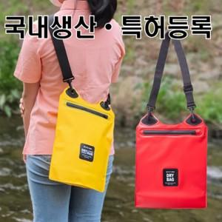

【상세/제작정보】

【인쇄/포장옵션】 | 실크, UV인쇄(4도) / OPP(비닐)

【공급단가】 | 수량 | 100~ | 300~ | 500~ | 1,000~ | 3,000~
*VAT별도 | 단가 | 5,870원 | 5,780원 | 5,640원 | 5,490원 | 5,400원

【상품 URL】 | https://easy1.co.kr:443/src/goods_detail.php?gdno=26547

